Sheet1
넘버 | 작업 | 내용
1 | 행동력 ui | 현재 수치, 최대 수치 표기, 행동력은 아이콘으로
2 | 홈버튼 | 평소에는 없다가 맵을 이동하면 나오는 아이콘 가운데에는 맵을 가리게 되므로 다른곳에 배치
3 | 업그레이드 버튼 | 영웅의 레벨이 올랐을 때 나오는 버튼
4 | 정보창 버튼(i버튼) | 유닛의 부대수를 확인할 수 있는 버튼
5 | 느낌표 | 새로운 느낌표
6 | 기술연구중 아이콘 |  기술 연구 중일때 나타나는 아이콘 아래와 같은 느낌의 아이콘
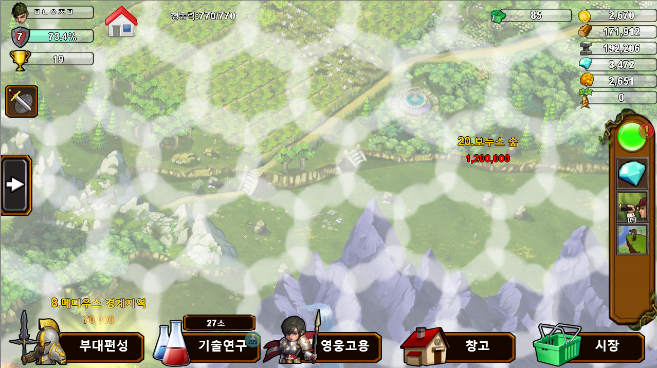
1

2

6

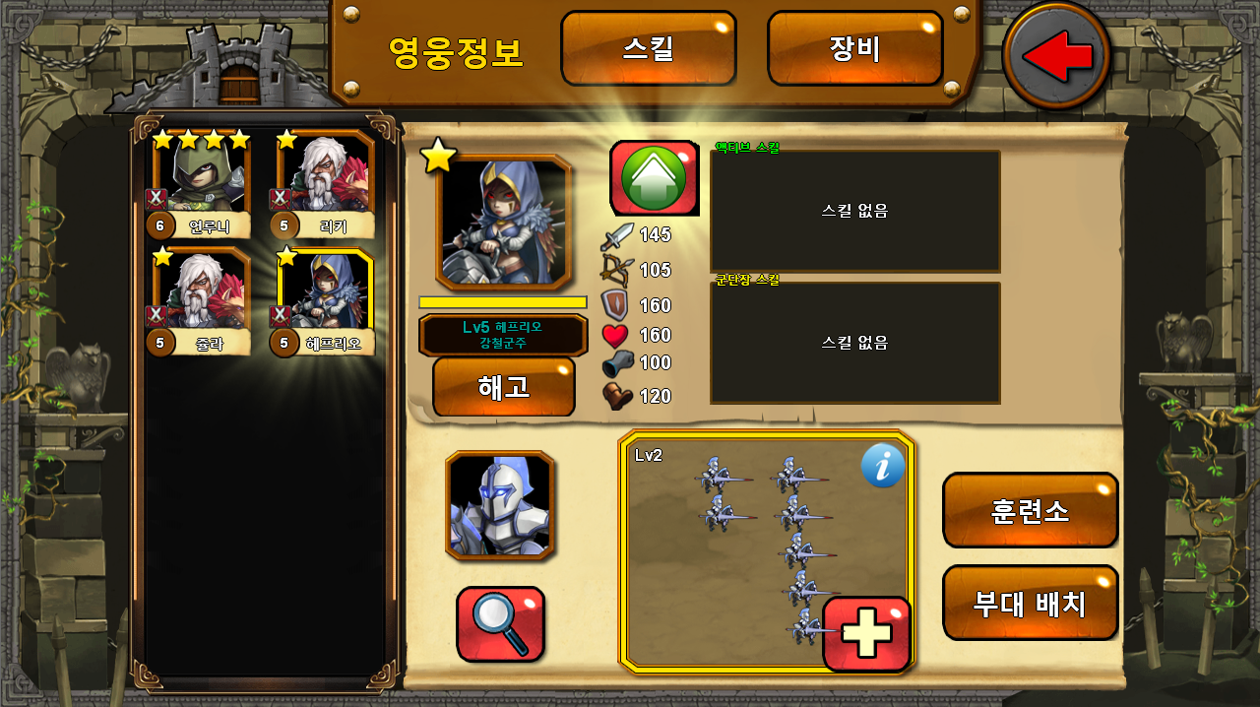

3

4

